关系图
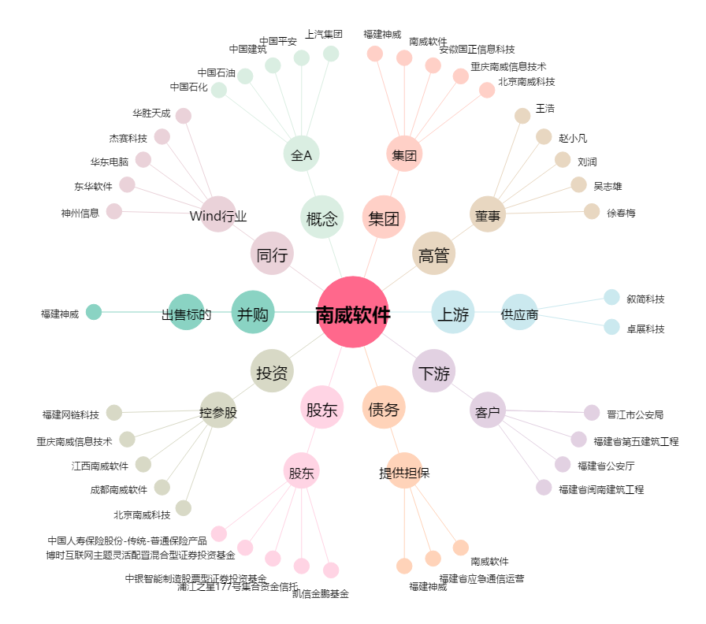
南威软件[603636.SH] - 关系概览图

